통합다이어그램
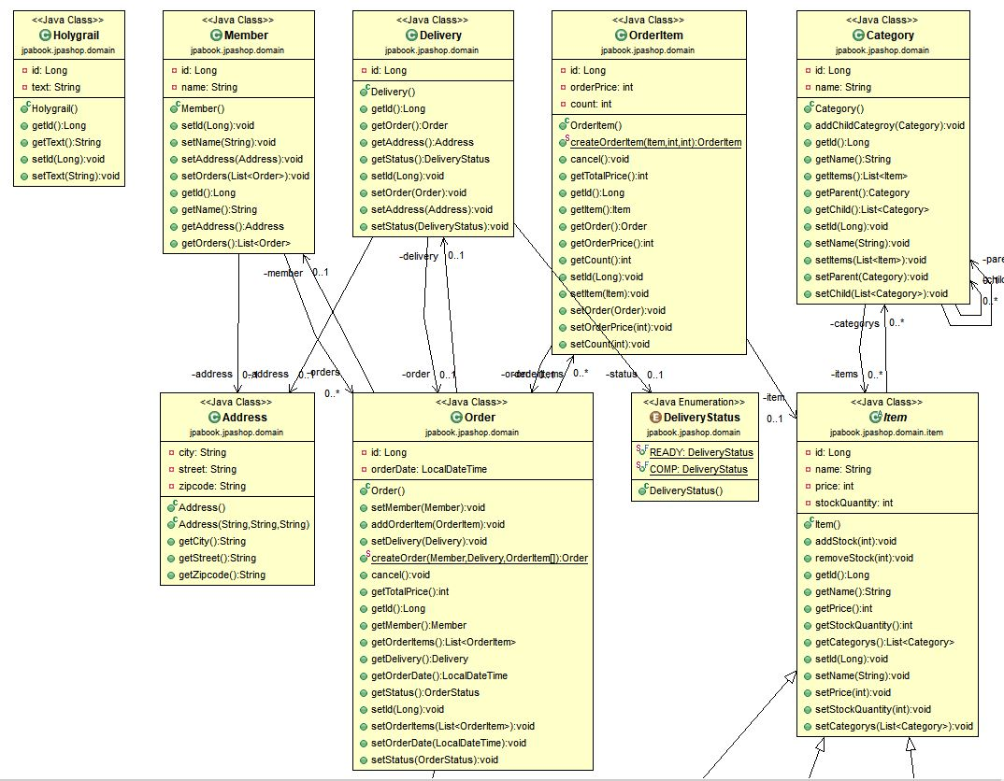
☆ 통합 다이어그램

1. 아키텍쳐
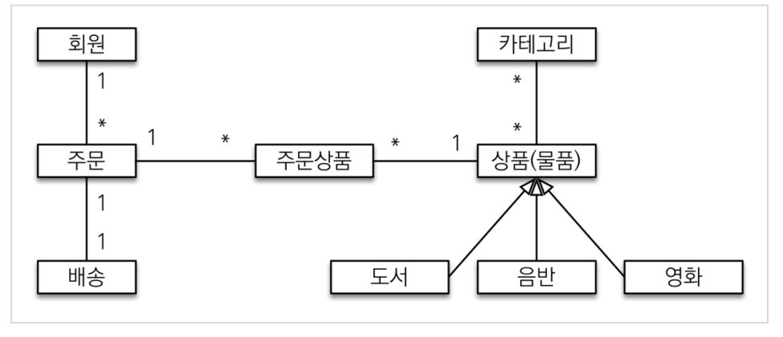

2. ERD
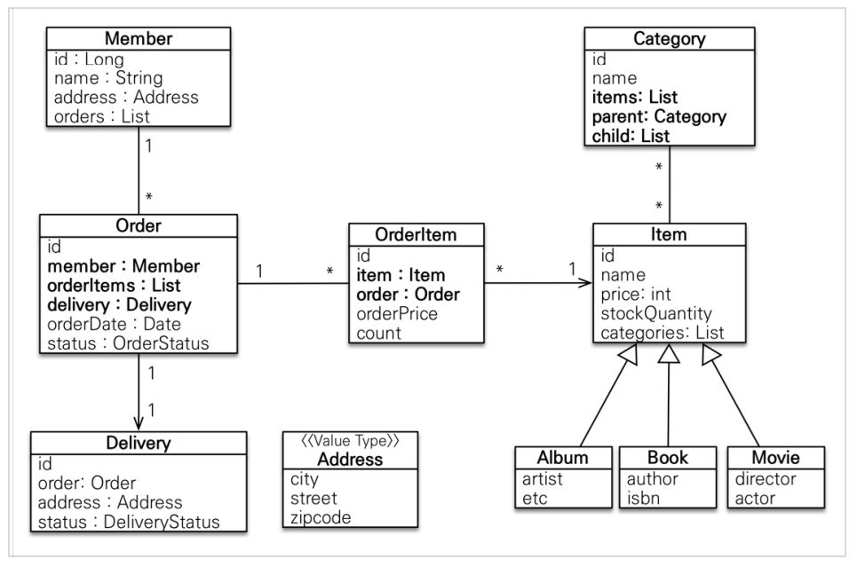

1.DB

3. DB
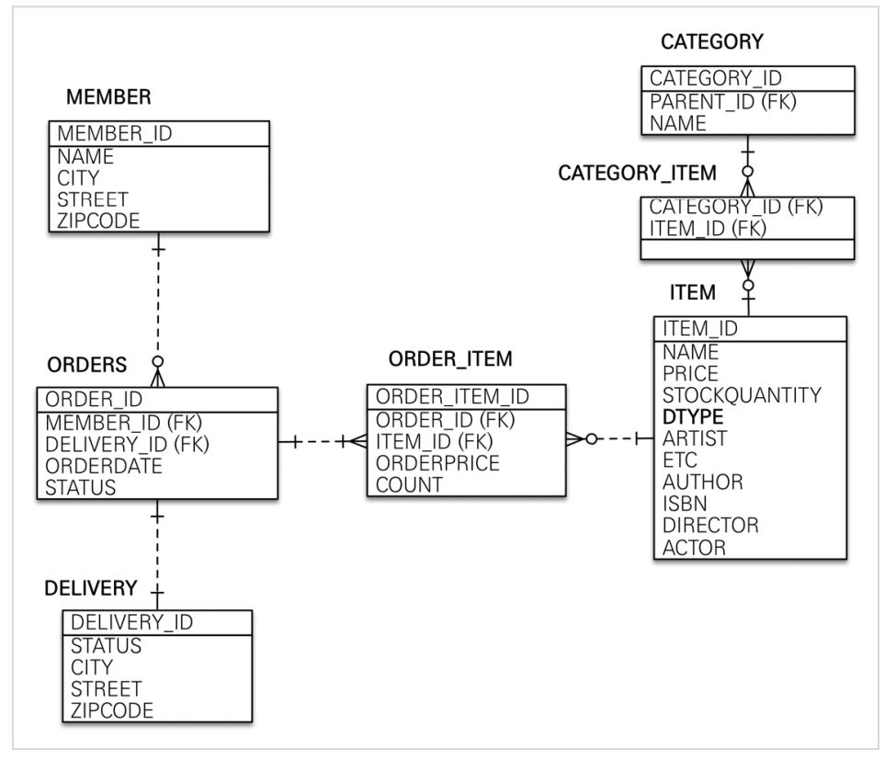

3. 스프링 실제 소스코딩

